29 水稲収穫量（子実用）
 | 29 水稲収穫量（子実用）

 | 時点 2025(R7)年（毎年） |  |  |  |  |  | 平 均 値 |  |  | 5,653
 | 単位 ｔ |  |  |  |  |  | 標準偏差 |  |  | 6,232
 | 市町村名 | 指標 | 順位 |  | 備考 | 市町村名 | 指標 | 順位 |  | 備考

 | 千葉県 | 305,200 |  | － |  | 八街市 | 406 |  | 48
 | 千葉市 | 3,380 |  | 30 |  | 印西市 | 13,500 |  | 6
 | 銚子市 | 2,460 |  | 36 |  | 白井市 | 1,040 |  | 42
 | 市川市 | 4 |  | 52 |  | 富里市 | 818 |  | 43
 | 船橋市 | 419 |  | 47 |  | 南房総市 | 5,850 |  | 21
 | 館山市 | 3,280 |  | 31 |  | 匝瑳市 | 16,800 |  | 3
 | 木更津市 | 6,420 |  | 18 |  | 香取市 | 35,700 |  | 1
 | 松戸市 | 197 |  | 50 |  | 山武市 | 13,600 |  | 5
 | 野田市 | 4,660 |  | 24 |  | いすみ市 | 10,800 |  | 8
 | 茂原市 | 9,740 |  | 11 |  | 大網白里市 | 7,950 |  | 13
 | 成田市 | 16,200 |  | 4 |  | 酒々井町 | 1,170 |  | 41
 | 佐倉市 | 6,530 |  | 16 |  | 栄町 | 6,160 |  | 19
 | 東金市 | 10,800 |  | 8 |  | 神崎町 | 2,500 |  | 34
 | 旭市 | 17,800 |  | 2 |  | 多古町 | 6,900 |  | 14
 | 習志野市 | 5 |  | 51 |  | 東庄町 | 6,870 |  | 15
 | 柏市 | 5,360 |  | 23 |  | 九十九里町 | 3,410 |  | 29
 | 勝浦市 | 1,750 |  | 38 |  | 芝山町 | 2,710 |  | 33
 | 市原市 | 12,900 |  | 7 |  | 横芝光町 | 10,700 |  | 10
 | 流山市 | 359 |  | 49 |  | 一宮町 | 1,710 |  | 39
 | 八千代市 | 1,660 |  | 40 |  | 睦沢町 | 2,500 |  | 34
 | 我孫子市 | 4,010 |  | 26 |  | 長生村 | 3,750 |  | 27
 | 鴨川市 | 6,090 |  | 20 |  | 白子町 | 4,450 |  | 25
 | 鎌ケ谷市 | - |  | - |  | 長柄町 | 2,020 |  | 37
 | 君津市 | 9,320 |  | 12 |  | 長南町 | 3,520 |  | 28
 | 富津市 | 5,680 |  | 22 |  | 大多喜町 | 2,810 |  | 32
 | 浦安市 | - |  | - |  | 御宿町 | 706 |  | 45
 | 四街道市 | 789 |  | 44 |  | 鋸南町 | 628 |  | 46
 | 袖ケ浦市 | 6,450 |  | 17

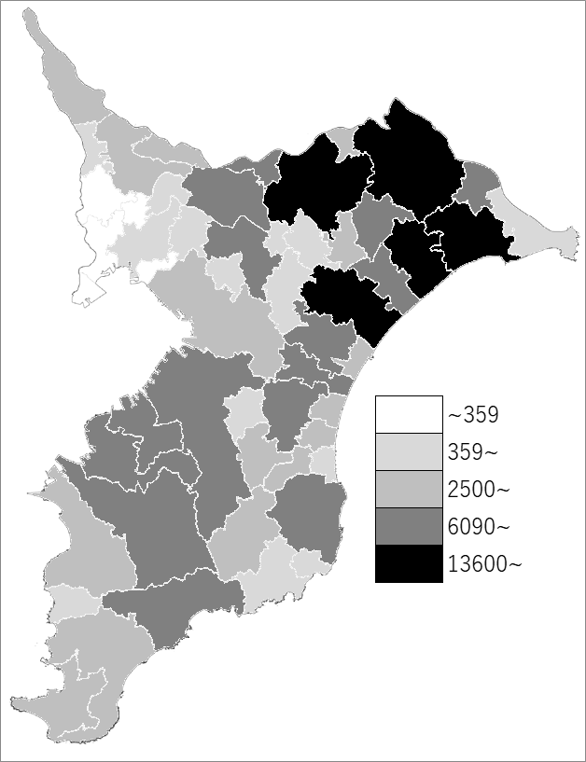
 | 千葉県の推移
令和3年 | 277800
令和4年 | 259500
令和5年 | 265700
令和6年 | 287900
令和7年 | 305200

《備 考》 ・資料出所 農林水産省「作物統計」 注）1.この市町村別統計は、「作物統計調査」を実施する上で把握した地域における標本調査 及び現地見積りの結果、関係機関からの情報等を踏まえ、都道府県計値の内訳として市 町村別に配分することにより作成した加工統計であり、市町村別の値を目的として設計 された調査に基づいて直接得られたものではありません。 2.数値は四捨五入しているため、総数と一致しない場合があります。

